Sheet1
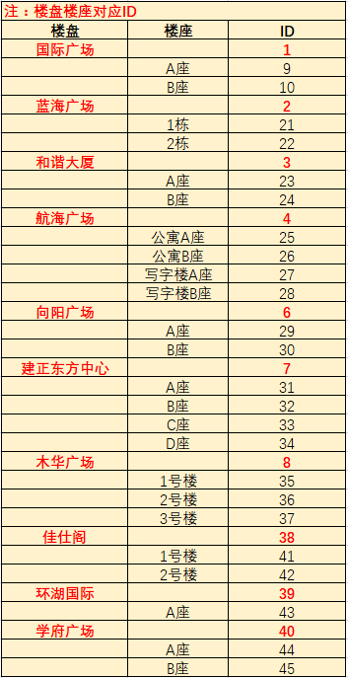
楼盘编号 | 楼盘座号编号 | 房间号 | 表号 | 业主名称 | 单价 | 月初度数 | 月末度数 | 本月用量 | 本月金额
1 | 9 | 408 | 20150800191 | 蓝天城 | 5.94 | 91 | 540.54 | 449.54 | 112.86
1 | 10 | 407 | 20150800191 | 办事处 | 5.94 | 95 | 600 | 505 | 150.86
1 | 10 | 509 | 20150800191 | 办事处 | 5.94 | 90 | 700 | 610 | 200
1 | 10 | 608 | 20150800191 | 蓝天城 | 5.98 | 100 | 800 | 700 | 400

